Flujos Esc Base
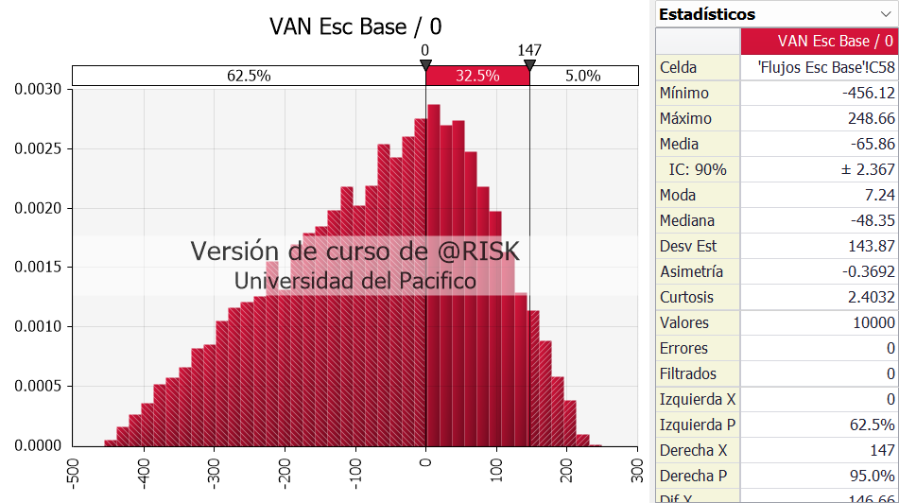
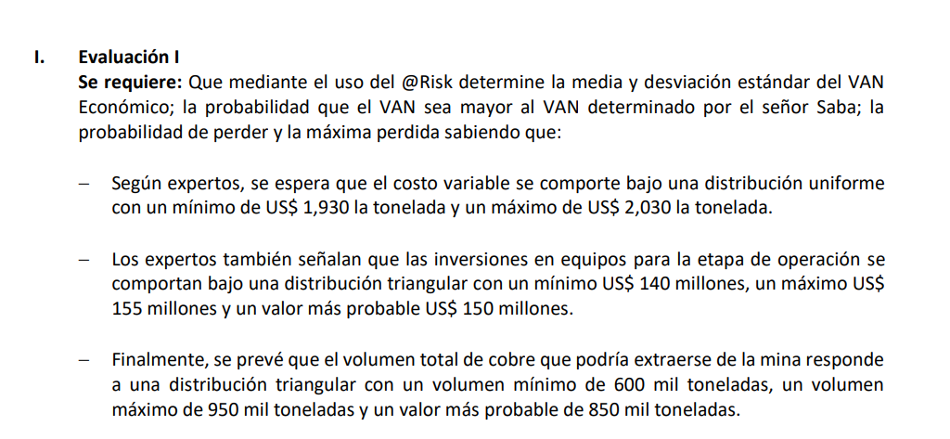
I. INVERSIONES

Valor Mercado | US$ MM
Terreno | 20 | Mín | Probable | Máx
Equipos | 75 | 140 | 150 | 155

FCI (US$ MM) | 0 | 1 | 2 | 3 | 4 | 5 | 6
Terreno | -15
Equipo | -146.17 |  |  |  | 75
Restauración_Terreno |  |  |  |  |  | -5
Valor Venta Terreno |  |  |  |  |  |  | 20
F. Inversiones | -161 | - | - | - | 75 | -5 | 20

II. PRODUCCIÓN
 |  | Mín | Probable | Máx
Volumen Reservas | 714,447 | 600,000.00 | 850,000.00 | 950,000.00

 | 0 | 1 | 2 | 3 | 4
% Mineral vendido |  | 25% | 25% | 25% | 25%
Producción (Tn) |  | 178,612 | 178,612 | 178,612 | 178,612

III. INGRESOS

Ingresos (US$ MM) | 0 | 1 | 2 | 3 | 4
Precio (US$/Tn) | 4,550 | 4,550 | 4,550 | 4,550 | 4,550
Total Ingresos |  | 813 | 813 | 813 | 813

IV. COSTOS

Costos (US$ MM) | 0 | 1 | 2 | 3 | 4 |  | Mín | Máx
Costo Variable (US$/Tn) |  | 1,934.45 | 1,951.76 | 1,986.86 | 1,933.95 |  | 1930 | 2030

Costos (US$ MM) | 0 | 1 | 2 | 3 | 4
Costo Variable |  | 346 | 349 | 355 | 345
Costo Fijo |  | 500 | 500 | 500 | 500

VI. FLUJO DE CAJA OPERATIVO

 | 0 | 1 | 2 | 3 | 4 | 5 | 6
Ingresos |  | 813 | 813 | 813 | 813
Costo Variable |  | -346 | -349 | -355 | -345
Costo Fijo |  | -500 | -500 | -500 | -500
Flujo de Caja Op. |  | -33 | -36 | -42 | -33 | - | -

VII. FLUJO DE CAJA ECONÓMICO

 | 0 | 1 | 2 | 3 | 4 | 5 | 6
Flujo de Caja Op. |  | -33 | -36 | -42 | -33 | - | -
F. Inversiones | -161 | - | - | - | 75 | -5 | 20
FCE | -161 | -33 | -36 | -42 | 42 | -5 | 20

VAN Esc Base | -215.00

Flujos con Etapas
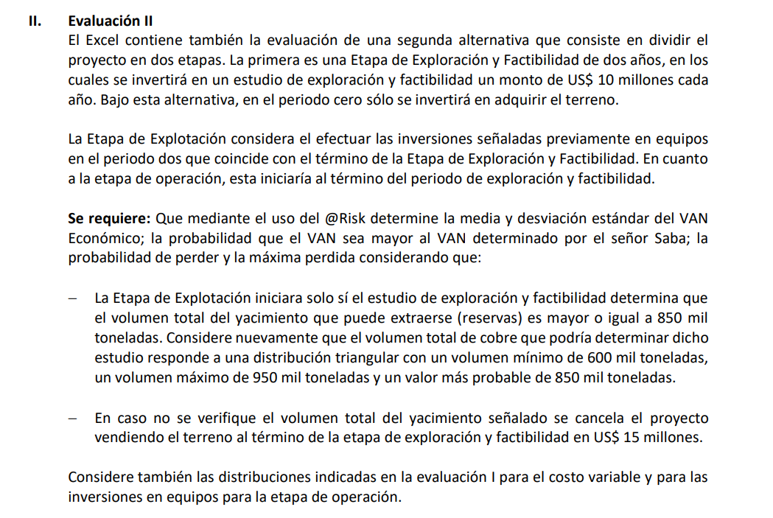
I. INVERSIONES

Valor Mercado | US$ MM
Terreno | 20
Equipos | 75

FCI (US$ MM) | 0 | 1 | 2 | 3 | 4 | 5 | 6 | 7 | 8
Terreno | -15 |  | 5
Equipo |  |  | -150 |  |  |  | 75
Exploración y Factibilidad |  | -10 | -10
Restauración_Terreno |  |  |  |  |  |  |  | -5
Valor Venta Terreno |  |  |  |  |  |  |  |  | 20
F. Inversiones | -15 | -10 | -160 | - | - | - | 75 | -5 | 20

II. PRODUCCIÓN
 |  | Mín | Probable | Máx
Volumen Reservas | 870,262 | 600,000.00 | 850,000.00 | 950,000.00

 | 0 | 1 | 2 | 3 | 4 | 5 | 6
% Mineral vendido |  |  |  | 25% | 25% | 25% | 25%
Producción (Tn) |  |  |  | 217,566 | 217,566 | 217,566 | 217,566

III. INGRESOS

Ingresos (US$ MM) | 0 | 1 | 2 | 3 | 4 | 5 | 6
Precio (US$/Tn) | 4,550 | 4,550 | 4,550 | 4,550 | 4,550 | 4,550 | 4,550
Total Ingresos |  |  |  | 990 | 990 | 990 | 990

IV. COSTOS

Costos (US$ MM) | 0 | 1 | 2 | 3 | 4 | 5 | 6
Costo Variable (US$/Tn) |  |  |  | 1,980.00 | 1,980.00 | 1,980.00 | 1,980.00

Costos (US$ MM) | 0 | 1 | 2 | 3 | 4 | 5 | 6
Costo Variable |  |  |  | 431 | 431 | 431 | 431
Costo Fijo |  |  |  | 500 | 500 | 500 | 500

VI. FLUJO DE CAJA OPERATIVO

 | 0 | 1 | 2 | 3 | 4 | 5 | 6 | 7 | 8
Ingresos |  |  |  | 990 | 990 | 990 | 990
Costo Variable |  |  |  | -431 | -431 | -431 | -431
Costo Fijo |  |  |  | -500 | -500 | -500 | -500
Flujo de Caja Op. |  |  |  | 59 | 59 | 59 | 59 | - | -

VII. FLUJO DE CAJA ECONÓMICO

 | 0 | 1 | 2 | 3 | 4 | 5 | 6 | 7 | 8
Flujo de Caja Op. |  | - | - | 59 | 59 | 59 | 59 | - | -
F. Inversiones | -15 | -10 | -160 | - | - | - | 75 | -5 | 20
FCE | -15 | -10 | -160 | 59 | 59 | 59 | 134 | -5 | 20

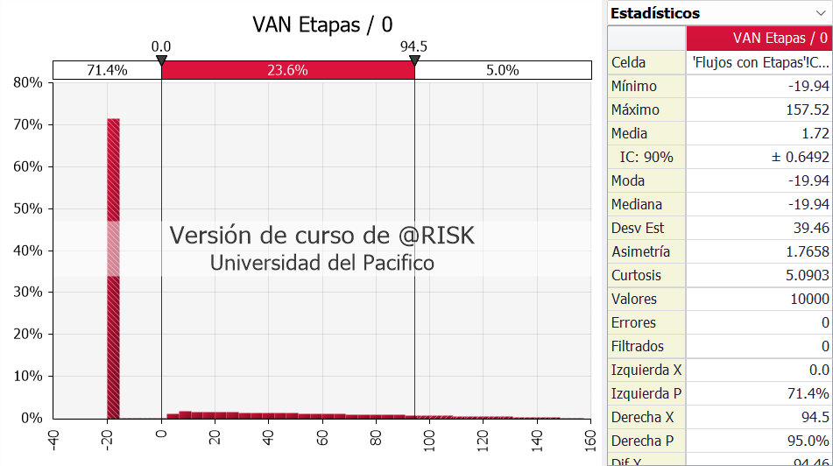
VAN Etapas | 35.54

